Årsregnskab 2016
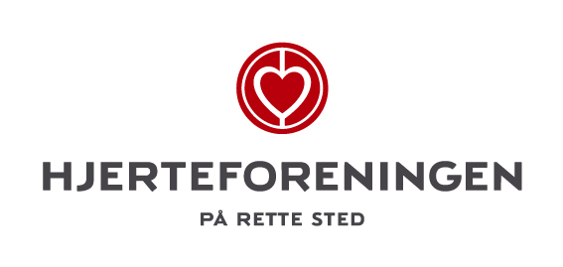

Allerød | Lokalkomité |  | Årsregnskab 2016

Indsend venligst hele regnskabsmappen her til økonomiafdelingen senest 15. marts 2017
Den skal sendes til regnskab@hjerteforeningen.dk med emnet - "Kommunenavn" lokalkomité Årsregnskab 2016.
Alle bilag sendes pr. post eller scannes ind og sendes som en vedhæftet fil.

Indtægter i kroner | Bogført | Budget | Udgifter i kroner | Bogført | Budget
Aktivitetsindtægter | 0.00 | - | Nytårsmarch | 280.00 | -
Projekt Hjertemotion delttager bet. | 0.00 | - | Projekt Hjertemotion | 1,175.00 | -
§18 tilskud | 15,000.00 | - | Hjertecafeer | 0.00 | -
Sponsorindtægter | 0.00 | - | Foredrag | 0.00 | -
Gaver og bidrag | 0.00 | - | Hjertestartkursus ell. DVD-visning | -150.00 | -
Varesalg | 0.00 | - | Kampagner fra HF | 0.00 | -
Renteindtægter | 0.00 | - | Motionsarrangementer | 0.00 | -
Midler projekter fra Hjertefor. | 0.00 | - | Kost arr. eller aktiviteter | 0.00 | -
Tilskud til drift fra Hjerteforeningen | 40,000.00 | - | Campusdag DK-CAMP | 0.00 | -
Salg af julekalendre | 0.00 | - | Landsindsamlingen | 3,700.50 | -
Selvvalgt Skriv & erstat | 0.00 | - | Alle andre typer aktiviteter | 216.95 | -
Andre indtægter | 938.00 | - | Køb af varer til videresalg | 0.00 | -
Indtægter til dags dato | 55,938.00 | - | Generalforsamling | 7,265.18 | -
 |  |  | Bestyrelsesmøder | 500.00 | -
Indtægter til dags dato | 55,938.00 |  | Transport og kørsel (km) | 481.34 | -
Udgifter tildags dato | 38,049.17 |  | Telefon og netopkobling | 0.00 | -
Forskel i 2016 til dags dato | 17,888.83 |  | Julearr. & sommerfest | 3,734.95 | -
 |  |  | Alle typer annoncer | 15,142.00 | -
Åbningssaldo 1. januar 2016 | 31,704.19 |  | Porto | 0.00 | -
 |  |  | Trykning foldere, program m.m. | 2,862.50 | -
Beholdning pr. dags dato | 49,593.02 |  | Kontorhold | 2,226.75 | -
 |  |  | Gaver til forskellige anledninger | 0.00 | -
Pengene befinder sig i |  |  | Gebyr til Handelsbanken | 614.00 | -
Kassebeholdningen med | 4,221.00 |  | Selvvalgt skriv & erstat | 0.00 | -
I banken med | 45,372.02 |  | Andre udgifter | 0.00 | -
I alt | 49,593.02 |  | Udgifter til dags dato | 38,049.17 | -

Tildelt beløb fra HF til drift i 2016 | - |  | Regnskabets rigtighed bekræftes: |  | Dato
Trukket fra jeres konto i HF | 40,000.00 |  | Formand |  | Kasserer
Tilbage af årets tildeling | (40,000.00)
Det ovenstående lille system anvendes til at |  |  | Resten af bestyrelsen:
se status på kontoen i Hjerteforeningen.
Du skal skrive jeres tildelte beløb for 2016,
så udregnes jeres restbeløb efter bogføring

Der vedlægges dokumentation i form af bilag, kontoudtog m.m.

Regnskabsbilag 1 - 65
Div. bankbilag

Bemærk bilag 61 "Julekalendre aftegnet m. Børnehjælpefonden": Beløbet på kr. 1.600,- er indsat på Børnehjælpefondens konto den 23.12.2016.

Bemæk bilag 63 "Annonce for Nytårsmarch": Beløbet kr. 2.327,50 er faktureret i 2016, men da beløbet først betales i 2017 overføres udgiften til dette år.
Banksoldoen for 2016 er derfor tilsvarende kr. 2.327,50 højere end der ligger faktaraer for.

Bemærk at § 18 midler bevilget i 2016, løber frem til april 2017

Ole Sommer

